Bestillingsliste
Pris
F
 |  |  | Køkkenlåger bestillingsliste
Højtrykslaminat (17,4 mm) med massiv trækant

Sådan bestiller du:
1. Udfyld de grå felter.
2. Send til shop@koekkenfornyelse.dk
3. Vi sender så en mail med link til din lågevare
og mulighed for at lægge andre varer i kurven.
4. Efter betaling er leveringstiden 14-18 hverdage.
 |  |  |  |  |  |  | Navn:

 |  |  |  |  |  |  |  | Tlf:

1
Vælg låge:
Vælg profil:
2
Vælg trækant:
3

Marienlyst
Stevns
Vedbæk
Vigsø
0,5 mm
2,5 mm
Ask
Eg
Valnød
UDGÅET

HÆNGSELSIDE: (SET UDEFRA)
V = Lågen skal hængsles til venstre.
H = Lågen skal hængsles til højre.
KV/KH = Der er tale om en knæklåge, f.eks. til et hjørneskab. Indtast da "2" under antal, og indtast "KV" hvis knæklågen skal hængsles til venstre, og "KH" hvis den skal hængsles til højre. Links til de rette knæklågehængsler kommer senere i en mail.
HÆNGSELBORING PÅ LÅGER:
Indtast "100" i disse felter, medmindre en hylde eller andet kommer i vejen for, at hængslet er placeret 100mm fra lågens top og bund. De 100mm måles fra hængslets / boringens midte til lågens kant. Højlåger over 1300 mm har desuden et tredje hængsel placeret i midten.
 | Låger 0-900mm: kr. 899,- Højlåger 900-2400mm: kr. 2299,- Max.bredde 800mm
 | Antal stk. | Højde mm | Bredde mm | Hængselside V/H/KV/KH | Hængselboring mm fra top mm fra bund |  | Pris/stk. 899/2299,- | I alt:
1 |  |  |  |  |  |  | 0 | 0
2 |  |  |  |  |  |  | 0 | 0
3 |  |  |  |  |  |  | 0 | 0
4 |  |  |  |  |  |  | 0 | 0
5 |  |  |  |  |  |  | 0 | 0
6 |  |  |  |  |  |  | 0 | 0
7 |  |  |  |  |  |  | 0 | 0
8 |  |  |  |  |  |  | 0 | 0
9 |  |  |  |  |  |  | 0 | 0
10 |  |  |  |  |  |  | 0 | 0
11 |  |  |  |  |  |  | 0 | 0
12 |  |  |  |  |  |  | 0 | 0
13 |  |  |  |  |  |  | 0 | 0
14 |  |  |  |  |  |  | 0 | 0
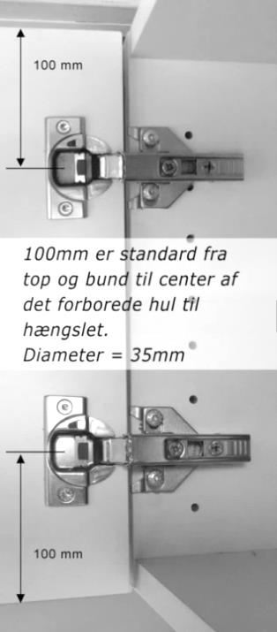
15 |  |  |  |  |  |  | 0 | 0
Her ses en låge i overskab med to hængsler:
 |  |  |  |  |  |  | I alt: | 0
OPMÅLING AF LÅGER:
Mål dine gamle låger, hvis du allerede er tilfreds med stør-relsen. Mål i stedet dine skabe, hvis du vil lave ændringer, eller hvis du har udvendige hængsler, f.eks. i et ældre HTH-køkken.
Sådan måler du skabene: HØJDE: Mål skabets højde fra yderkant til yderkant. Træk 4mm fra, for at få lågens højde. BREDDE: Mål skabets bredde fra yderkant til yderkant. Træk igen 4mm fra, for at få lågens bredde. På tegningen er skabet målt til 704x600mm og lågen bliver da 700x596mm.
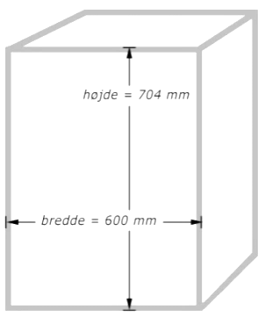

TJEK BORDPLADEN: Tjek også at der er plads til lågernes tykkelse under din bordplade. Hvis du bestiller en 19mm tyk låge, skal bordpladen gerne stikke mindst 29mm længere ud i rummet, end skabet under bordpladen.

 |  |  |  |  |  |  |  |  | SIDE 1 AF 3

SKUFFEFRONTER:
Hvis højden på skuffefronten overstiger 300mm, gå da til "Låger" og bestil en låge uden hængselboring.
Tjek, at dine skuffefronter kan afmonteres fra skuffen. Er dette tilfældet, kan de nye skuffefronter påmonteres dine eksisterende skuffer. Ellers kan du i vores webshop købe nye soft close Blum skuffer efter mål. Du kan også overveje at modernisere dine underskabe ved at gøre dem til dybe skuffer. På nedenstående tegning ses et eksempel med typiske mål.
OPMÅLING AF SKUFFEFRONTER:
Mål dine gamle skuffefronter, hvis du allerede er tilfreds med størrelsen, og indtast blot de gamle mål. Mål i stedet dine skabe, hvis du vil lave ændringer.
 | Skuffefronter Højde: Min.124mm-Max.300mm
 | Antal stk. | Højde mm | Bredde mm | Pris / stk. 499,- | I alt:
1 |  |  |  | 0 | 0
2 |  |  |  | 0 | 0
3 |  |  |  | 0 | 0
4 |  |  |  | 0 | 0
5 |  |  |  | 0 | 0
6 |  |  |  | 0 | 0
7 |  |  |  | 0 | 0
8 |  |  |  | 0 | 0
Skævt køkken?
Er dit køkken meget skævt, har du mulighed for at beregne mere luft mellem lågerne. Tilsidst finjusteres der vha. hængslerne.
9 |  |  |  | 0 | 0
Sådan måler du skabene:
BREDDE: Mål dit skabs bredde fra yderkant til yderkant. Træk 4mm fra, for at få skuffefrontens bredde. HØJDE: Har du både låger og skuffefronter i dine underskabe, skal de selvfølgelig flugte i top og bund. Ved lågerne har du beregnet 2mm luft i top og bund (i alt 4mm). Beregn derfor også 2mm luft over øverste skuffe og 2mm luft under nederste skuffe. Derefter er det op til dig, hvor høje dine skuffefronter skal være, blot der er 4mm mellem hver skuffe. Se tegningen, og lav din egen skitse.
10 |  |  |  | 0 | 0
11 |  |  |  | 0 | 0
12 |  |  |  | 0 | 0
13 |  |  |  | 0 | 0
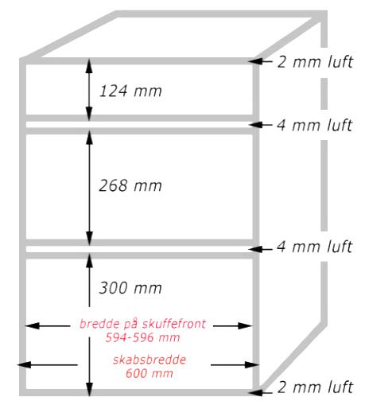
14 |  |  |  | 0 | 0
15 |  |  |  | 0 | 0
16 |  |  |  | 0 | 0
17 |  |  |  | 0 | 0
18 |  |  |  | 0 | 0
19 |  |  |  | 0 | 0
20 |  |  |  | 0 | 0
21 |  |  |  | 0 | 0
22 |  |  |  | 0 | 0
 |  |  |  | I alt: | 0

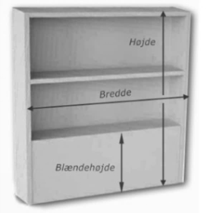
Emhættereol med 1 hylde. Dybde: 116mm. Bemærk: Har synlige skrue-hoveder på ydersiden.
 | Emhættereol
 | Antal stk. | Højde mm | Bredde mm | Blændehøjde (se tegning) Hvis ingen: 0mm |  | Antal hylder 1, 2 eller 3 | Pris / stk. 4799,- | I alt:
1 |  |  |  |  |  |  | 0 | 0
2 |  |  |  |  |  |  | 0 | 0
 |  |  |  |  |  |  | I alt: | 0

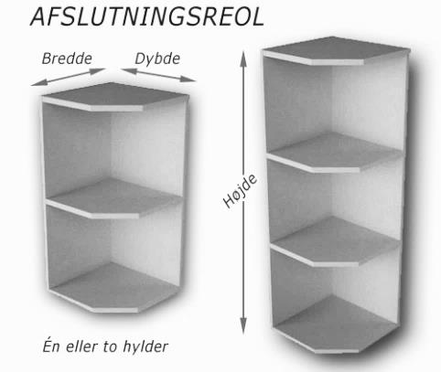
 | Afslutningsreol
 | Antal stk. | Bredde mm | Dybde mm | Højde mm | Antal hylder 1 eller 2 | Pris / stk. 5699,- | I alt:
1 |  |  |  |  |  | 0 | 0
2 |  |  |  |  |  | 0 | 0
3 |  |  |  |  |  | 0 | 0
4 |  |  |  |  |  | 0 | 0
 |  |  |  |  |  | I alt: | 0
Afslutningsreoler med hhv. 1 og 2 hylder. Kan vendes på hovedet.

PRISER (Beregnes automatisk i Excel):
Dækplader, sokler, tilpasninger og lyslister:
Høj&Bred: Kr.2299,- H:901-2400mm & B:301-700mm Høj&Smal: Kr. 1599,- H:901-2400mm & B:0-300mm
Lav&Bred: Kr. 599,- H:0-900mm & B:301-700mm Lav&Smal: Kr. 499,- H:0-900mm & B:0-300mm
Leveringstid:
14 - 18 hverdage
Produktionsstart og levering:
Kr. 499,-
 |  |  |  |  |  |  |  |  | SIDE 2 AF 3
 | Dækplader, sokler, tilpasninger og lister Min.højde 60mm
 | Antal stk. | Højde mm | Bredde mm | Kr. 599,-/ 1599,-2299,- | I alt:
1 |  |  |  | 0 | 0
2 |  |  |  | 0 | 0
Dækplader, sokler, tilpasninger og lyslister består, ligesom låger og skuffefronter, af præcis den samme 16 eller 19mm plade, som du har valgt. Pladestørrelserne er opdelt i ovenstående fire priskategorier.
DÆKPLADER: En dækplade monteres typisk på siden af et skab, for at få skabet til at matche lågerne. Dækpladen er dybere end skabets side, og stikker altså længere frem. Det pæneste resultat opnås, når dækpladens matchende forkant kan ses, hvorimod skabets forkant er dækket af lågen. Forklaring følger:
Du finder dækpladens dybde ved at måle fra væggen til skabets forreste kant. Tilføj lågens tykkelse. F.eks. 600mm + 16mm = 616mm. Dette er standard, men vil du have en hel firkantet profil på dit skab, kan du tilføje yderligere 4mm. Det er de 4mm "luft" som hængslet skaber. Dvs. 616mm + 4mm = 620mm
SOKLER: Mål højden på din sokkel flere steder, og indtast/skriv det mindste af disse mål. Alternativt tilbyder vi stållaminat. Det er en rulle, som limes på fronten af den gamle sokkel. Find sokkel stållaminat i webshoppen.
TILPASNINGER: En tilpasning kan indsættes der, hvor der er brug for lidt afstand, f.eks. ved siden af nogle skuffer som er tæt på et hjørne, og har brug for afstand til hjørnet, så de kan trækkes ud.
LYSLISTER: En lysliste monteres under overskabene hvis der er belysning, der skal skjules. Åreretningen vil altid være vandret. Alternativt kan bestilles en lysplade med integrerede LED spots.
3 |  |  |  | 0 | 0
4 |  |  |  | 0 | 0
5 |  |  |  | 0 | 0
6 |  |  |  | 0 | 0
7 |  |  |  | 0 | 0
8 |  |  |  | 0 | 0
9 |  |  |  | 0 | 0
10 |  |  |  | 0 | 0
11 |  |  |  | 0 | 0
12 |  |  |  | 0 | 0
13 |  |  |  | 0 | 0
14 |  |  |  | 0 | 0
15 |  |  |  | 0 | 0
16 |  |  |  | 0 | 0
17 |  |  |  | 0 | 0
18 |  |  |  | 0 | 0
19 |  |  |  | 0 | 0
20 |  |  |  | 0 | 0
21 |  |  |  | 0 | 0
 |  |  |  | I alt: | 0

Tillæg produktionsstart og levering på kr. 499,-
 | Total for bestillingen: |  |  |  | 0
 | Produktionsstart og levering: |  |  |  | 499
 | TOTAL:

 | Bemærkninger:
Husk hængsler til dine låger. Vores Blum hængsler passer til lågerne i denne ordre. De kan justere skæve låger og har integreret dæmpning. Find hængslerne i webshoppen.

Find også i webshoppen:
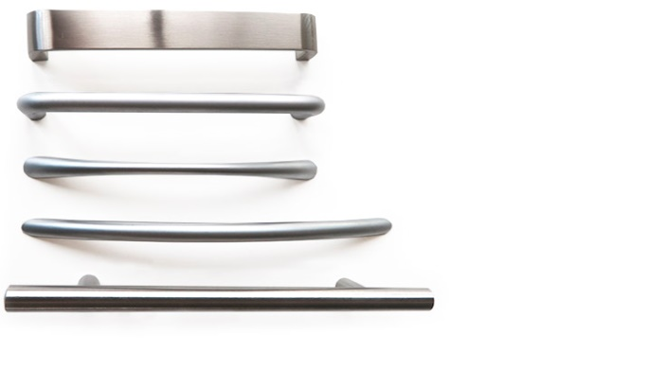

Der kan forekomme limrester på lågernes kanter. Disse kan fjernes på en sikker måde med denne melamin-svamp. Find den i webshoppen.

SKUFFER
STÅLLAMINAT SOKKEL
GREB

 |  |  |  |  |  |  |  |  | SIDE 3 AF 3
 |  |  |  |  |  |  |  | TLF: 22171476
Se webshop på www.koekkenfornyelse.dk

